关系图
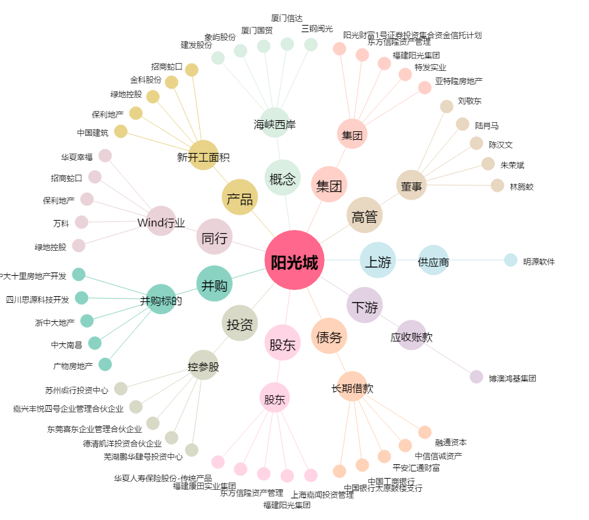
阳光城[000671.SZ] - 关系概览图

